关系图
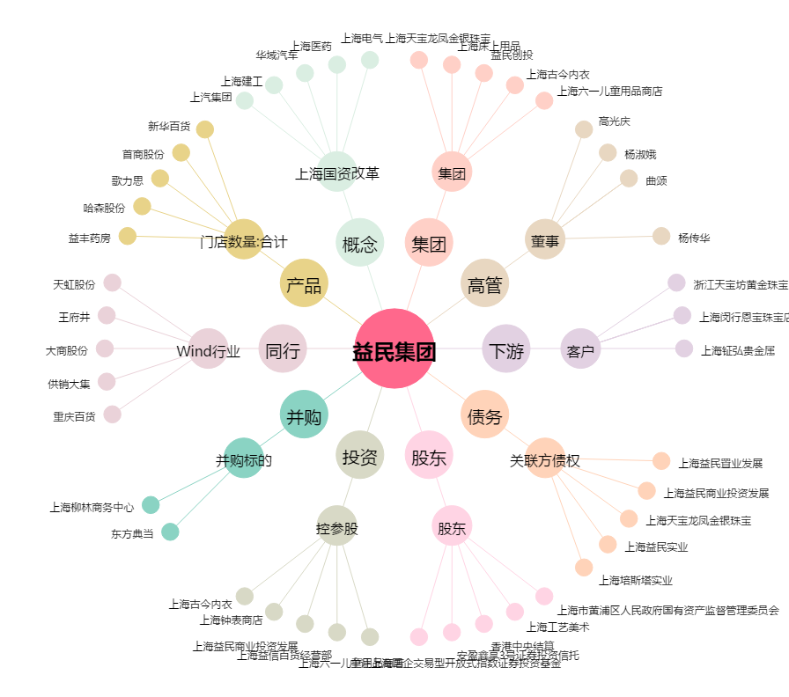
益民集团[600824.SH] - 关系概览图

